Predatorinfo
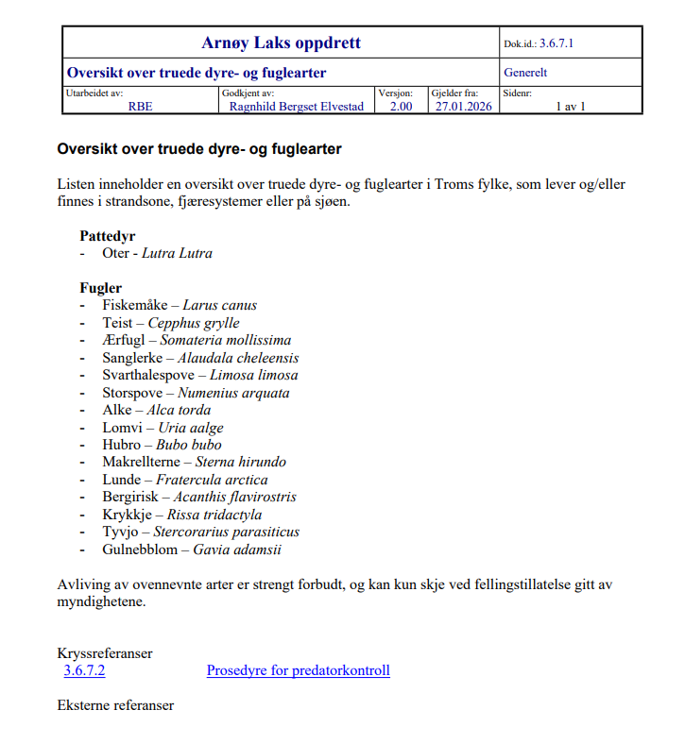

Lakseførende vassdrag
Revidert: 08.04.2024

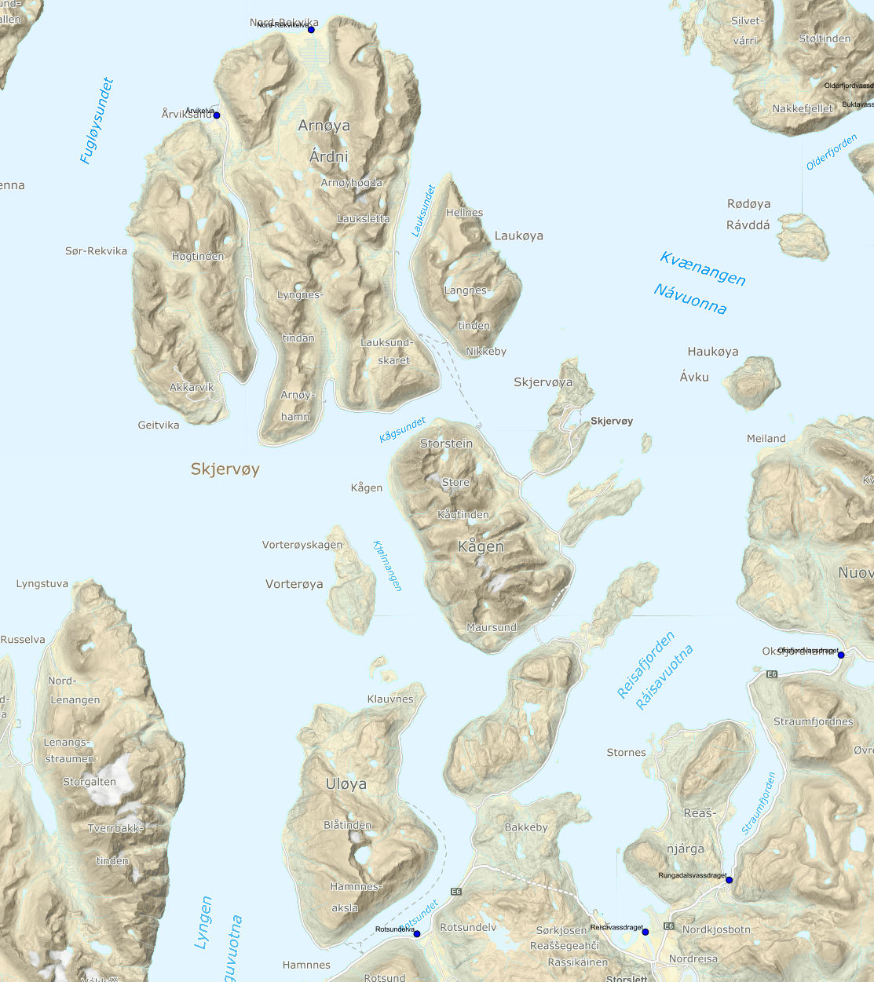
Lakseførende vassdrag rundt våre lokaliteter: |  | Kilde: | https://laksekart.statsforvalteren.no/
Reisavassdraget | Nordreisa
Oksfjordvassdraget | Nordreisa
Rotsundelva | Nordreisa
Rungavassdraget | Nordreisa
Nord-Rekvika | Skjervøy
Årvikelva | Skjervøy

Info om elvene finnes på:
www.inatur.no
www.lakseelver.no
www.reisaelva.no
Troms og Finnmark - NVE

Havforskningsinstituttet (IMR) har ikke gjennomført tellinger på lakselus i disse områdene.
Info fra IMR finnes på:
http://www.imr.no/temasider/akvakultur/nb-no

Fastsatt sensitiv periode for utvandring av laksesmolt er satt til:
Den sensitive perioden/utvandringsperioden er satt til mandag i uke 21 til og med søndag i uke 26, 20.05- 30.06.2024

Oppdrettere er pålagt å telle og rapportere til Mattilsynet antall lakselus pr fisk, eventuell behandling og sjøtemperatur hver uke når sjøtemperaturen er over 4 grader og hver 14. dag når sjøtemperaturen er under 4 grader.

Oppdatert oversikt oversikt over lakselusnivå i alle oppdrettsanlegg i Norge legges ut på følgene nettside hver uke:
https://www.barentswatch.no/fiskehelse

Risikorapport Norsk Fiskeoppdrett 2025 - produksjonsdødelighet hos oppdrettsfisk og miljøeffekter av norsk fiskeoppdrett:
https://www.hi.no/hi/nettrapporter/rapport-fra-havforskningen-2025-14

Rapport fra Vitenskapelig råd for lakseforfaltning - status for norske laksebestander i 2023:
https://brage.nina.no/nina-xmlui/bitstream/handle/11250/3074251/VRLrapport18.pdf?sequence=1&isAllowed=y

